ecuación
2-degree solver |  |  |  |  |  |  |  |  | CORRIJA LOS SIGUIENTES ERRORES:
 |  |  | El vertice es: | -1.5
Introduzca el termino a: |  | 1 |  |  |  |  | Multiples resultados
introduzca el termino b: |  | 3 |  |  |  |  | Empezar en: | -110
introduzca el termino c: |  | 6 |  |  |  |  | Salto de: | 15 | Grave error… El radicando da negativo -_-

$$x=\frac{−b±\sqrt{b^{2}−4ac}}{2a}$$
El resultado de la ecuación según la expresión es : |  |  |  | #NUM! | y | #NUM! |  | Soluciones:

radicando ↓ | √ radicando ↓ | 2a ↓ |  |  |  |  | -110 | 11776
-15 | #NUM! | 2 |  |  |  |  | -95 | 8746
radicando+b ↓ | radicando-b ↓ |  |  |  |  |  | -80 | 6166
#NUM! | #NUM! |  |  |  |  |  | -65 | 4036
 |  |  |  |  |  |  | -50 | 2356
resultado 1 ↓ | resultado 2 ↓ |  |  |  |  |  | -35 | 1126
#NUM! | #NUM! |  |  |  |  |  | -20 | 346
 |  |  |  |  |  |  | -5 | 16
 |  |  |  |  |  |  | 10 | 136
 |  |  |  |  |  |  | 25 | 706
 |  |  |  |  |  |  | 40 | 1726
 |  |  |  |  |  |  | 55 | 3196
 |  |  |  |  |  |  | 70 | 5116
 |  |  |  |  |  |  | 85 | 7486
 |  |  |  |  |  |  | 100 | 10306
 |  |  |  |  |  |  | 115 | 13576

tabla multiplicar
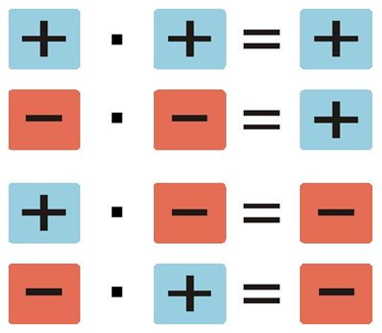
Tablas de multiplicar aleatorias | 9
 | 9 | *1= | 9
 | 9 | *2= | 18
 | 9 | *3= | 27
 | 9 | *4= | 36
 | 9 | *5= | 45
 | 9 | *6= | 54
 | 9 | *7= | 63
 | 9 | *8= | 72
 | 9 | *9= | 81
 | 9 | *10= | 90

evaluación
Boletín de notas 1 y 2 evaluación

 | 1 Trimestre | 2 Trimestre
FyQ | 5 | 7
TIC | 5 | 2
Tecnología | 6 | 2
Matematicas | 4 | 1
Lengua | 7 | 7
Biología | 9 | 1
Inglés | 7 | 9
Tutoría | 8 | 2
Historia | 7 | 5

